Feuil1
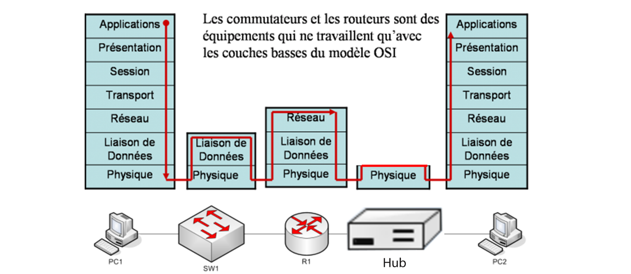
Couche | Nom | Hotes | Protocoles | en-tête de trame | Queue de tram | Roles | Infos en +
5 à 7 | Application | Ordinateurs | http/ftp/dns | dépend de l'application (page web par exemple) | X | Transfere un fichier
4 | Transport | X | TCP/UDP | n° de port | X | S'assure que les données arrivent
3 | Réseaux | Rooter | IP | adresse IP | X | Choisi le meilleur chemin
2 | Liaison de données | Switch | Ethernet | adresse physique | erreurs | Assure une connexion entre deux entitées | Composée de deux sous-couches : LLC et MAC
1 | Physique | Hub | X | X | X | Transmet des signaux

